学生情報_1人目
学生情報

チーム名* |  | あまのひとり |  | *：必須項目

№ | 区分* ※1 | 氏名（漢字）* | 氏名（カナ）* | 学校種別* | 在籍校名* | 学年* | 身分証明書*
1 | 代表者 | 天野岳洋 | アマノタケヒロ | 大学・専門職大学 | 京都大学 | 4 | 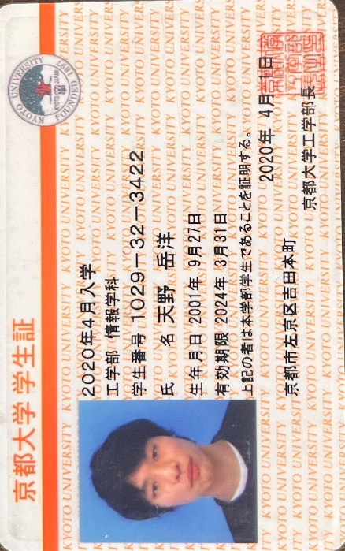
 | ※１：お一人でエントリーされる場合、区分には「代表者」を設定してください。

 | 各項目の説明
 | ・区分 ：「代表者」または「メンバー」を選択
 | ・氏名（漢字） ：大会にエントリーされる方のお名前（漢字）
 | ・氏名（カナ） ：大会にエントリーされる方のお名前（カナ）
 | ・学校種別 ：在籍されている学校の種別を選択
 | ・在籍校名 ：在籍されている学校の正式名称
 | ・学年 ：上記「学校種別」に応じた学年（必須）
 | ・身分証明書 ：ご自身の在学・身分を証明するもの。書類を準備の上、写真・コピー・PDFのいずれかの形式に変換後、枠内に貼り付けてください。
 | 小学生、中学生の方は保険証、または生年月日を確認可能な公的機関の発行する身分証明書でも可。
 | 高校生以上の方は生徒手帳・学生証。

学生情報_1人目 - 記入例
学生情報

チーム名* |  | でんでん |  | *：必須項目

№ | 区分* ※1 | 氏名（漢字）* | 氏名（カナ）* | 学校種別* | 在籍校名* | 学年* | 身分証明書*
1 | 代表者 | 東 花子 | アズマ ハナコ | 大学・専門職大学 | 電信電話大学 | 2 | 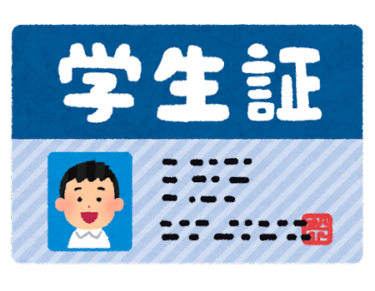
 | ※１：お一人でエントリーされる場合、区分には「代表者」を設定してください。

 | 各項目の説明
 | ・区分 ：「代表者」または「メンバー」を選択
 | ・氏名（漢字） ：大会にエントリーされる方のお名前（漢字）
 | ・氏名（カナ） ：大会にエントリーされる方のお名前（カナ）
 | ・学校種別 ：在籍されている学校の種別を選択
 | ・在籍校名 ：在籍されている学校の正式名称
 | ・学年 ：上記「学校種別」に応じた学年（必須）
 | ・身分証明書 ：ご自身の在学・身分を証明するもの。書類を準備の上、写真・コピー・PDFのいずれかの形式に変換後、枠内に貼り付けてください。
 | 小学生、中学生の方は保険証、または生年月日を確認可能な公的機関の発行する身分証明書でも可。
 | 高校生以上の方は生徒手帳・学生証。

 | チームメンバーの人数に応じて、シートを複製してください。

 |  |  |  |  |  |  |  | 義務教育学校（小学校と中学校）

学生情報_2人目 - 記入例
学生情報

チーム名* |  | でんでん |  | *：必須項目

№ | 区分* ※1 | 氏名（漢字）* | 氏名（カナ）* | 学校種別* | 在籍校名* | 学年* | 身分証明書*
1 | メンバー | 西 太郎 | ニシ タロウ | 中学校 | 新宿区立電信中学校 | 3 | 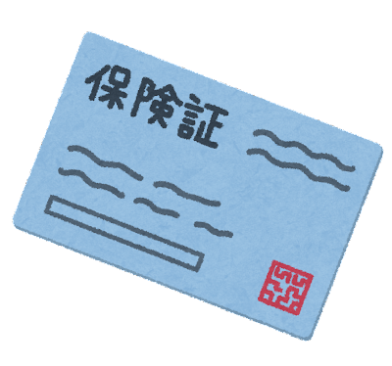
 | ※１：お一人でエントリーされる場合、区分には「代表者」を設定してください。

 | 各項目の説明
 | ・区分 ：「代表者」または「メンバー」を選択
 | ・氏名（漢字） ：大会にエントリーされる方のお名前（漢字）
 | ・氏名（カナ） ：大会にエントリーされる方のお名前（カナ）
 | ・学校種別 ：在籍されている学校の種別を選択
 | ・在籍校名 ：在籍されている学校の正式名称
 | ・学年 ：上記「学校種別」に応じた学年（必須）
 | ・身分証明書 ：ご自身の在学・身分を証明するもの。書類を準備の上、写真・コピー・PDFのいずれかの形式に変換後、枠内に貼り付けてください。
 | 小学生、中学生の方は保険証、または生年月日を確認可能な公的機関の発行する身分証明書でも可。
 | 高校生以上の方は生徒手帳・学生証。

 | チームメンバーの人数に応じて、シートを複製してください。

 |  |  |  |  |  |  |  | 義務教育学校（小学校と中学校）

